关系图
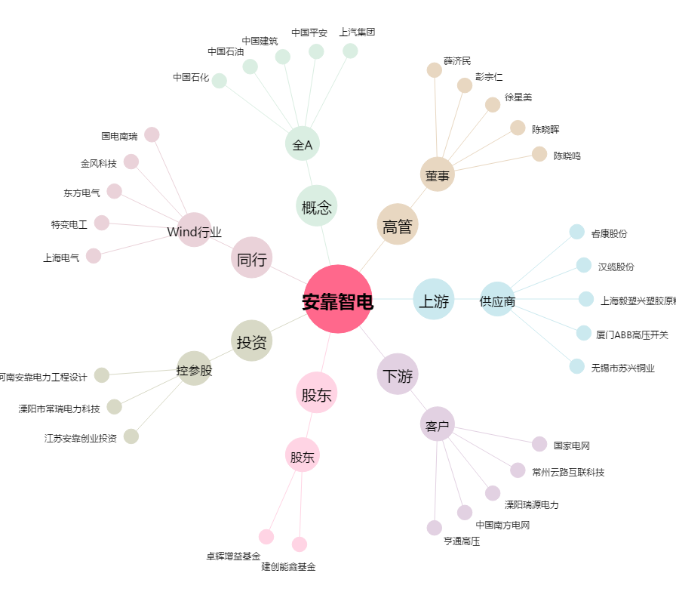
安靠智电[300617.SZ] - 关系概览图

